version
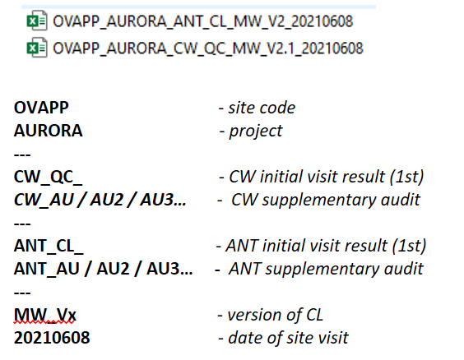
ANT | total items | active items | activation date | change descritption
V1 | 74 | 74 | 2021-05-17 | draft version based on 1st trialsites visit
V2 | 74 | 74 | 2021-05-26 | sort column adjusted to be ready for Pre-Nvp. Intriduction of new line per each SubCategory description updated. New collumn for item deactivation.
V3 | 78 | 74 | 2021-07-06 | 50000 - Critical item added to the list 50010 - Deleted 55012 - description updated 57011, 57013, 57014 - moved chapter 52XXX - with corrected description 58004 - description updated
V3 | 78 | 74 | 2021-11-22 | MWINGZ/ENO2 -added to "to Handle by", NOK Accepted,
V3.2 | 78 | 74 | 2022-04-27 | tolerance for the centerline adapted to +-0.5m

manual
New line introduction

 | 1) identify subcategory under new item need to be introduced

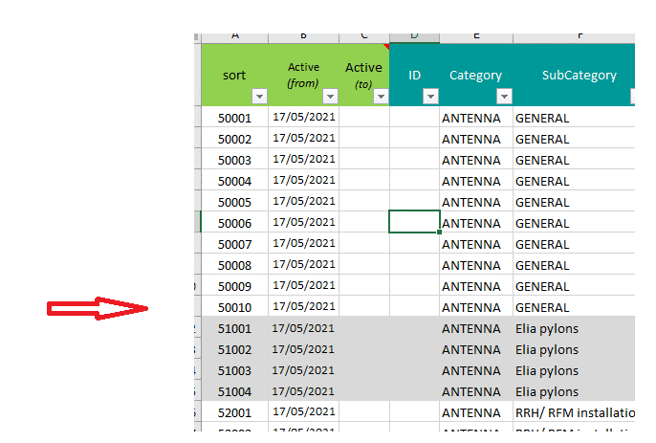

 | 2) introduce new line at the end of the chapter

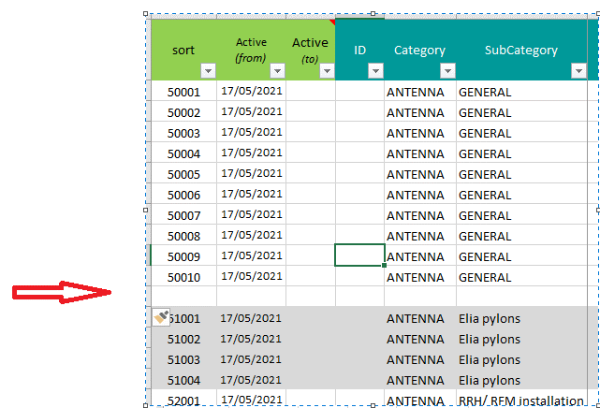

 | 3) create ID for new item (as sequence in that chapter)
 | 4) Active (from) - add date when new item was introduced to the checklist
 | 5) Fill-in (category, subcategory, explenation FR/NL/EN, severity and application scenario )

 | 6) Record change in the "Version tab"

 | *7) When in the future we will need to deactivate any of the item initially introduced to the list we cannot remove it or replace and reused exisitng ID.
 | add cancelation date in colum C (strikethrough complete row for future information).

